Sheet1
첼시 소프트 크림 케이스_01
STI : 02 6673 4900 , Fax : 02 6406 6543
배송주소:
제품명 | 첼시 소프트 크림 케이스_01
이미지 | 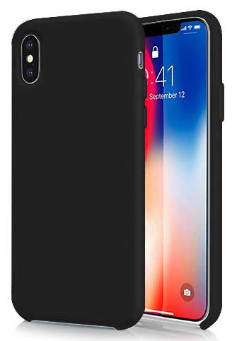 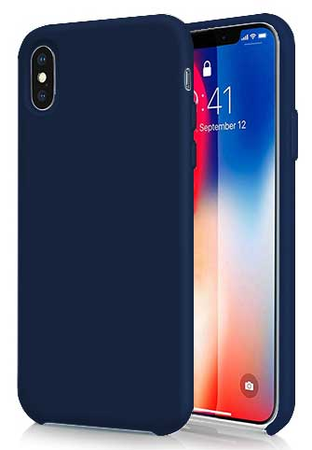 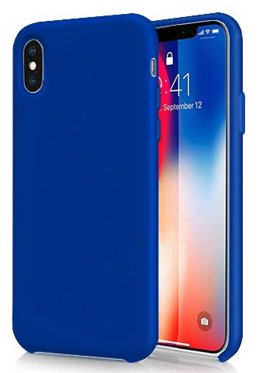 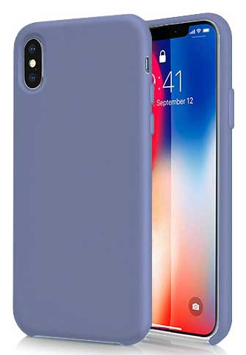 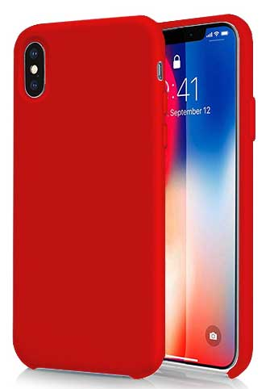 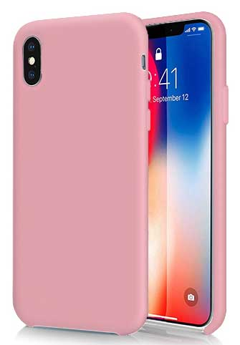 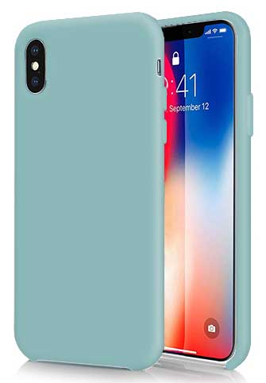 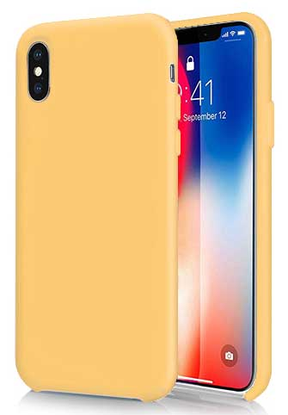 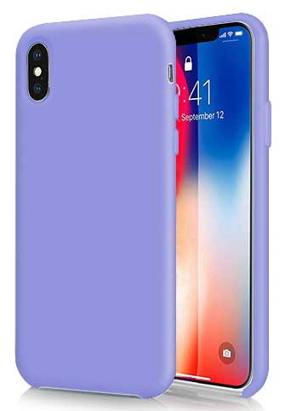
기종/색상 | 블랙 | 미드나잇 블루 | 블루 | 라벤더 그레이 | 레드 | 핑크 | 파스텔네온 | 옐로우 | 라벤더 바이올렛
아이폰6/6S |  |  |  |  |  |  | X | X | X
아이폰7/8플러스 |  |  |  |  |  |  | X | X | X
아이폰X/XS | X | X |  |  |  |  |  | X
아이폰XS MAX |  |  |  |  |  |  | X | X | X
아이폰XR
아이폰11 | X |  |  |  |  | X |  |  | X
아이폰11 PRO
아이폰11 PRO MAX
갤럭시S8 (G950) | X
갤럭시S8플러스 (G955)
갤럭시S9 (G960) |  | X |  |  |  | X
갤럭시S9플러스 (G965) |  | X |  |  | X |  |  |  | X
갤럭시S10e (G970)
갤럭시S10 (G973) | X | X
갤럭시S10플러스 (G975)
갤럭시S10 5G (G977) | X | X |  | X |  |  |  | X
갤럭시S20 (G981) | X |  |  | X
갤럭시S20플러스 (G986) | X |  |  |  |  |  | X | X | X
갤럭시S20울트라 (G988) | X
갤럭시노트8 (N950) |  | X
갤럭시노트9 (N960) | X | X |  | X | X |  |  |  | X
갤럭시노트10 (N971) |  |  |  |  |  |  |  |  | X
갤럭시노트10플러스 (N976) | X | X |  | X |  |  |  |  | X

